CollectiveAccess
Image | Object | Description | Date
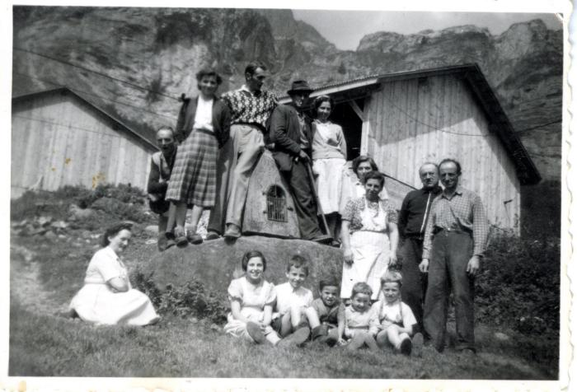 | Photo de groupe devant l'oratoire du Boret (27-028) | Photo de groupe devant l'oratoire du Boret dans les années 1950

